Abb. A3-3A
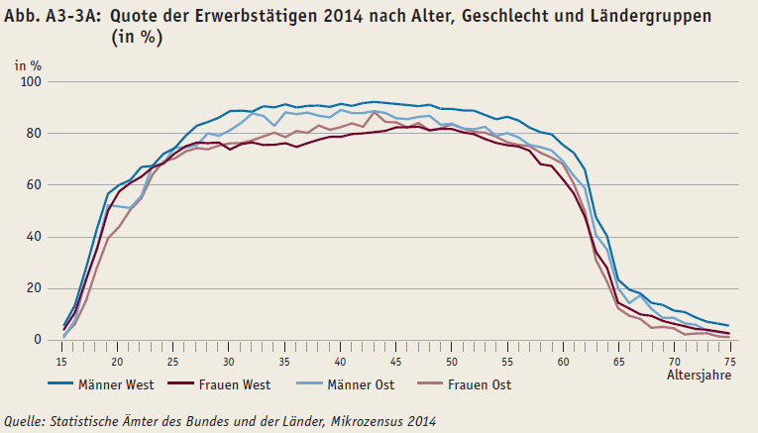
Zurück zum Inhalt

Abb. A3-4A
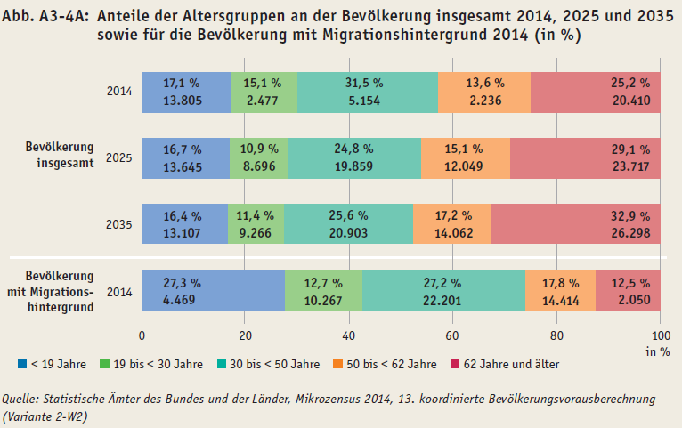
Zurück zum Inhalt

